Tutustu Heeros PSAhan
Tiesitkö, että Heero PSA:lla laskutat nopeammin?
Heeroksen avulla voit jättää hyvästit taulukoille ja säästää aikaa.
ALOITA NYT ILMAINEN KOKEILU

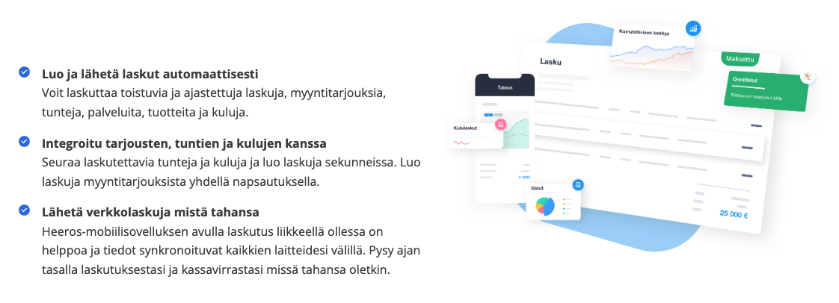

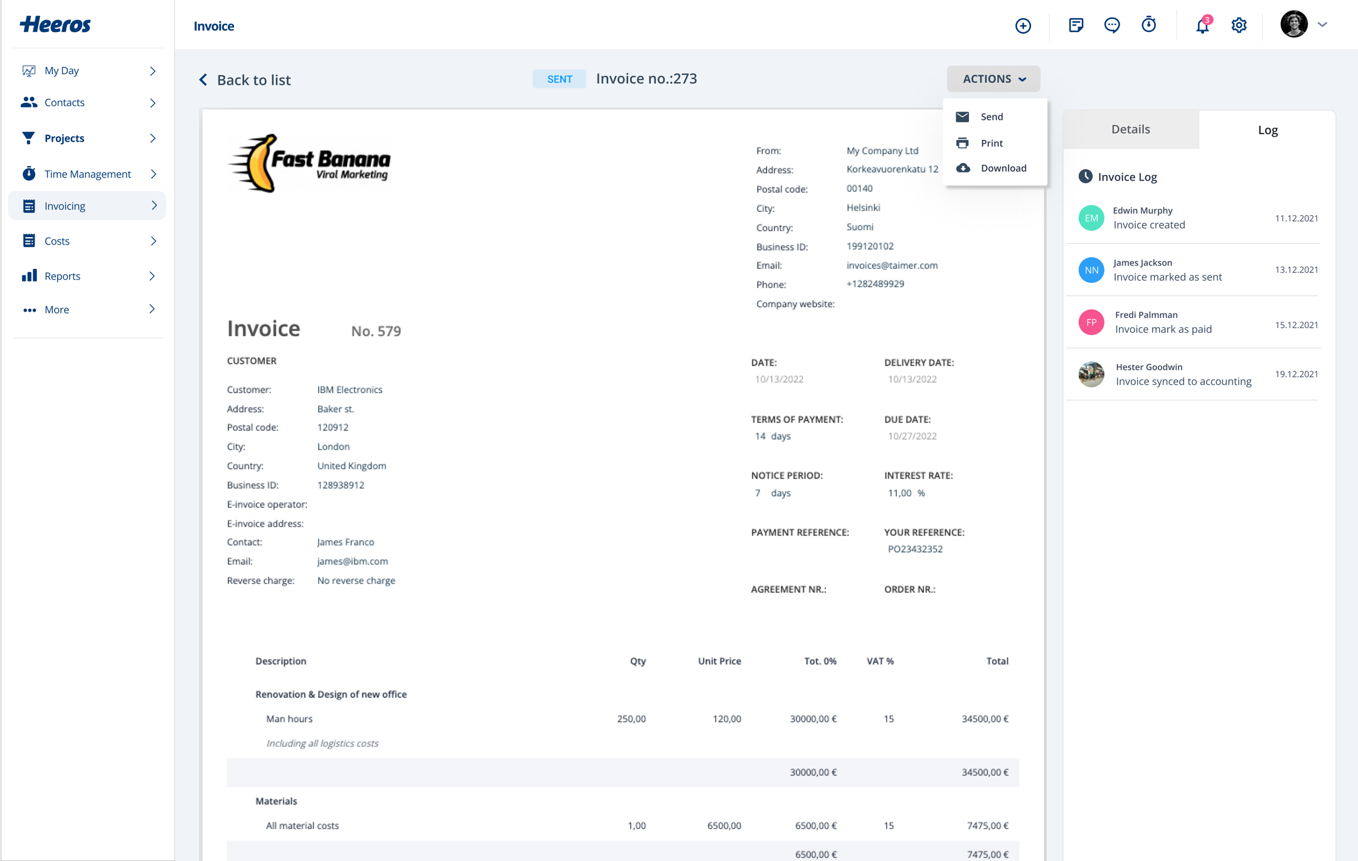

Laskupohja
Lasku nro: 0001

 |  |  |  |  |  |  |  |  | 123-456-7890
 |  |  | 1.12.20xx |  |  |  |  |  | info@youremailaddress.com
LASKU |  |  |  |  |  |  |  |  | https://yourdomainhere.com

 |  |  |  |  |  |  |  | Amazing Street ABC 1234 A Dilami Blvd Ste
 |  |  |  |  |  |  |  | 321. 54321 Durham, NC United States

 | SAAJA |  |  |  |  |  |  | PANKKITIEDOT

 | Yritys |  |  | | |  |  |  | Pankin nimi |  | |
 | Y-tunnus |  |  | | |  |  |  | Tilinumero |  | |
 | Sähköposti |  |  | | |  |  |  | Eräpäivä |  | |
 | Osoite |  |  | | |  |  |  | Maksuehdot |  | |
 |  |  |  |  |  |  |  | Viite |  | |

 |  | Tuotekuvaus |  |  |  |  | PÄIVÄMÄÄRÄ |  | YKSIKKÖHINTA |  |  | MÄÄRÄ | YHTEENSÄ

 |  | Laskurivi |  |  |  |  | 1st Jun |  | €0.00 |  | 00 |  | €0.00
 |  | Kuvaus

 |  | Laskurivi |  |  |  |  | 10th May |  | €0.00 |  | 00 |  | €0.00
 |  | Kuvaus

 |  | Laskurivi |  |  |  |  | 22nd Mar |  | €0.00 |  | 00 |  | €0.00
 |  | Kuvaus

 |  | Laskurivi |  |  |  |  | 18th Jan |  | €0.00 |  | 00 |  | €0.00
 |  | Kuvaus

 |  | Laskurivi |  |  |  |  | 12th Dec |  | €0.00 |  | 00 |  | €0.00
 |  | Kuvaus

 |  | Laskurivi |  |  |  |  | 3rd Apr |  | €0.00 |  | 00 |  | €0.00
 |  | Kuvaus
 |  |  |  |  |  |  |  |  |  |  |  | Veroton hinta | €0.00

 |  |  |  |  |  |  |  |  |  | ALV 24% |  |  | €0.00
 |  |  |  |  |  |  |  |  |  | ALENNUS 0% |  |  | €0.00
 | HUOMAUTUKSET

 |  |  |  |  |  |  |  |  |  | YHTEENSÄ |  |  | €0.00
 | Lisää teksti tähän

 | Paypal: |  | Payments@yourdomain.com |  | Payments@yourdomain.com
 | Maksukortit: |  |  |  |  | Visa, Mastercard, …

 |  |  |  |  |  | Kiitos asiakkuudestasi.

 |  |  |  |  |  | Powered by Heeros

